Útmutató
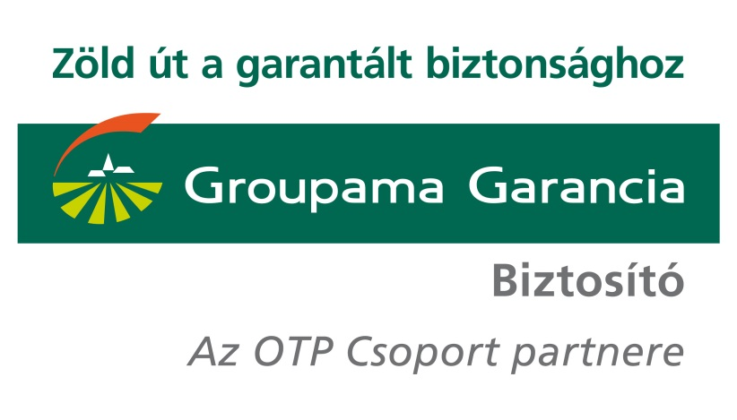
GB270 jelű GyógyTárs Egészségbiztosítás egyes termékeinek
tarifáló segédlete

A GB270 jelű GyógyTárs Egészségbiztosítás három terméket foglal magába:
- a magánszemélyekre köthető GB271 jelű GyógyTárs Egészségbiztosítás
- a munkáltatók által maximum 14 főre köthető, kis csoportos GB272 jelű GyógyTárs Csoportos Egészségbiztosítás
- a munkáltatók által legalább 15 főre köthető, nagy csoportos GB273 jelű GyógyTárs Csoportos Egészségbiztosítás
A Tarifáló segédlet termékenként megadott paraméterek rögzítését követően meghatározza a szerződő által fizentendő éves és gyakoriság szerinti biztosítási díjat.
Emellett tájékoztatást nyújt az egyes szolgáltatáscsomagok tartalmáról, illetve adott termékenként a szerződés megkötéséhez releváns információkat ad.
Az alábbi linkekre kattintva közvetlenül elérhetőek az egyes termékek tarifálói, illetve a szolgáltatáscsomagok tartalma:

GB271 jelű GyógyTárs Egészségbiztosítás tarifáló
GB272 jelű GyógyTárs Csoportos Egészségbiztosítás tarifáló
GB273 jelű GyógyTárs Csoportos Egészségbiztosítás tarifáló
Az egyes termékek szolgáltatáscsomagjainak tartalma

GB271
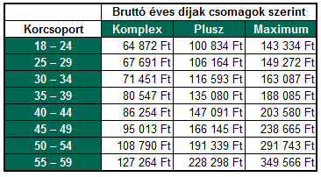
GB271 jelű GyógyTárs Egészségbiztosítás
Tarifáló

 | Üzletkötő által kitöltendő mezők!

 | Ajánlat készítésének dátuma | 2014-07-01
 | Alkusz/többes ügynök cég

 | Kérjük, adja meg az alábbi információkat a Szerződőre vonatkozóan!

 | Szerződő neve

 | Kérjük, adja meg az alábbi információkat a Biztosítottra vonatkozóan!

 | Biztosított neve
 | Biztosított foglalkozása | EGYÉB FOGLALKOZÁS
 | Választott biztosítási csomag | Komplex
 | Biztosított kora korcsoport szerint1 | 18 – 24
 | A díjfizetés gyakorisága | Havi
 | Üzletpolitikai kedvezmény2 | 0%
 | 1 Számolása: adott évszám - születési évszám
 | 2 Csak engedély esetén adható. További információ az engedélyről ide kattintva érhető el!

 | Éves biztosítási díj

 | Éves biztosítási díj | 64,872 Ft
 | Gyakoriság szerinti díj | 5,406 Ft

Megjegyzés:
A biztosítás csak EGY biztosítottra köthető.
Olyan személyre, aki versenyszerűen sportol³, NEM köthető.
A biztosított személyre a 3157-es számú, Teljes egészségi nyilatkozat kötelezően kitöltendő!

 | 3 Versenyző sportoló definíciója ide kattintva érhető el

Tarifatábla - alapdíjak
Az alapdíjak nem tartalmazzák
- a díjfizetési gyakoriság miatti
kedvezményt
- az üzletpolitikai kedvezményt.
Az alapdíjak normál kockázatú
foglalkozást végző személyekre
vonatkoznak.

GB272
GB272 jelű GyógyTárs Csoportos Egészségbiztosítás
Tarifáló

 |  | Ajánlat készítésének dátuma | 2014-07-01 |  | Üzletkötő által kitöltendő mezők!
 |  | Alkusz/ többes ügynök cég

 |  | Kérjük, adja meg az alábbi információkat a Szerződőre vonatkozóan! |  |  | Kérjük, adja meg a díjkalkulációhoz alábbi információkat

 |  | Szerződő neve |  |  | A díjfizetés gyakorisága | Havi
 |  |  |  |  | Üzletpolitikai kedvezmény1 | 0%
 |  |  |  |  | 1 Csak engedély esetén adható. További információ az engedélyről ide kattintva érhető el!
 |  | Kérjük, adja meg az alábbi információkat a Biztosítottakra vonatkozóan!

 |  | Biztosított neve | Választott biztosítási csomag | Biztosított kora korcsoport szerint2 | Biztosított foglalkozása | Éves biztosítási díj
 | 1.
 | 2.
 | 3.
 | 4.
 | 5.
 | 6.
 | 7.
 | 8.
 | 9.
 | 10.
 | 11.
 | 12.
 | 13.
 | 14.
 |  | 2 Számolása: adott évszám - születési évszám

 |  | Éves díj összesen |  |  | 0 Ft
 |  | Gyakoriság szerinti díj |  |  | 0 Ft
Megjegyzés:
A biztosítás maximum 14 biztosítottra köthető.
A szerződő nem lehet olyan szervezet, amely versenyző sportolókat³ foglalkoztató sportszövetség, sportegyesület, sportklub, sportkör vagy sportvállalkozás.
Ha a szerződés 1-4 fő biztosítottra terjed ki:
A biztosított személyekre a 3157-es számú, Teljes egészségi nyilatkozat kötelezően kitöltendő!
Ha a szerződés 5-14 fő biztosítottra terjed ki:
A biztosított személyekre a 3156-es számú, Egyszerűsített egészségi nyilatkozat kötelezően kitöltendő!

 |  | 3 Versenyző sportoló definíciója ide kattintva érhető el
Tarifatábla - alapdíjak
Az alapdíjak nem tartalmazzák:
- a díjfizetési gyakoriság miatti kedvezményt
- az üzletpolitikai kedvezményt.
Az alapdíjak normál kockázatú foglalkozást
végző személyekre vonatkoznak.

GB273
GB273 jelű GyógyTárs Csoportos Egészségbiztosítás
Tarifáló

 | Üzletkötő által kitöltendő mezők!

 | Ajánlat készítésének dátuma | 2014-07-01
 | Alkusz/ többes ügynök cég

 | Kérjük, adja meg az alábbi információkat a Szerződőre vonatkozóan!

 | Szerződő neve

 | Kérjük, adja meg a díjkalkulációhoz alábbi információkat

 | A díjfizetés gyakorisága | Havi
 | Üzletpolitikai kedvezmény1 | 0%
 | 1 Csak engedély esetén adható. További információ az engedélyről ide kattintva érhető el!

 | Kérjük, adja meg az alábbi információkat a biztosítotti csoportokra vonatkozóan!
 | G273-as módozat minimum 15 fővel köthető. Jelenleg a megadott biztosítottak száma nem éri el a 15 főt.
 | Választott biztosítási csomag | Biztosítottak száma | Éves biztosítási díj
 | Komplex biztosítási csomag |  | Biztosított létszám nem éri el a 15 főt!
 | Plusz biztosítási csomag |  | Biztosított létszám nem éri el a 15 főt!
 | Maximum biztosítási csomag |  | Biztosított létszám nem éri el a 15 főt!

 | Éves díj összesen |  | Biztosított létszám nem éri el a 15 főt!
 | Gyakoriság szerinti díj |  | Biztosított létszám nem éri el a 15 főt!

Megjegyzés:
A biztosítás minimum 15 biztosítottra köthető.
A szerződő nem lehet olyan szervezet, amely versenyző sportolókat³ foglalkoztató sportszövetség, sportegyesület, sportklub, sportkör vagy sportvállalkozás.
Egészségügyi nyilatkozatot NEM kell kitölteni!!
Az alábbi foglalkozásokra NEM köthető a biztosítás:
- Polgári légiközlekedés dolgozói: légijármű vezetője, légiutas-kísérő
. Nem polgári légiközlekedés dolgozói: műhelypilóta, reklámrepülő, légi fényképező, helikopteres rendőrség, helikopteres mentők
- Hadsereg repülőszemélyzete: katonai szállítógép személyzete, helikopter személyzete, repülésoktató, berepülőpilóta, ejtőernyős ugró, tesztpilóta, sugárhajtású repülőgép személyzete
- Bányászati dolgozók: bányászati gépkezelő, bányászati technikus, mélyfúró, vájár, segédvájár, csillés, kőfejtő, kőtörő, olajbányász
- Kohászati dolgozók: kohászati gépkezelő, kohászati technikus, kazángépkezelő, olvasztár, hengerész
- Robbanó és/vagy könnyen gyulladó anyaggal dolgozók: pirotechnikus, robbantómester
- Éleslőszert tartalmazó fegyverviseléssel járó foglalkozások
- Ipari alpinista
- Ipari búvár
- Kaszkadőr
- Békefenntartó

 | 3 Versenyző sportoló definíciója ide kattintva érhető el

Tarifatábla - alapdíjak
Az alapdíjak nem tartalmazzák:
- a díjfizetési gyakoriság miatti kedvezményt
- az üzletpolitikai kedvezményt.
Az alapdíjak normál kockázatú foglalkozást végző
személyekre vonatkoznak.

Szolgáltatáscsomagok
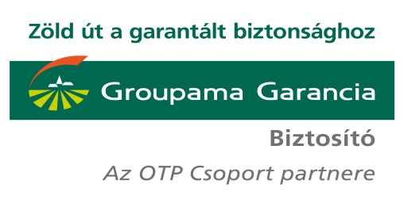
A GB270 jelű GyógyTárs Egészségbiztosítás valamennyi terméke az egyes szolgáltatáscsomagokban (Komplex, Plusz, Maximum) azonos szolgáltatásokat nyújt .
Az egyes szolgáltatáscsomagok eltérő szolgáltatásokat foglalnak magukba, amit az alábbi táblázat foglal össze.
A szolgáltatások részletes leírását a z egyes termékek Szerződési Feltételei és Ügyféltájékoztatója nevű dokumentumainak 2. számú mellékletet tartalmazza.

Fedezet | Szolgáltatáscsomagok |  |  | Alkalmazott limitek éves intervallumon
 | Komplex | Plusz | Maximum
Asszisztencia (non-stop call center és ellátásszervezés) | Igen | Igen | Igen | -
Szűrővizsgálatok | Alap szűrőcsomag | Bővített szűrőcsomag | Bővített szűrőcsomag | Legfeljebb egy alkalom
Járóbeteg-szakellátás | Általános belgyógyászat, fül-orr-gégészet, nőgyógyászat, urológia, bőrgyógyászat, szemészet | Általános belgyógyászat, fül-orr-gégészet, nőgyógyászat, urológia, bőrgyógyászat, szemészet, ortopédia, reumatológia, neurológia, kardiológia, gasztroenterológia, diabetológia | Általános belgyógyászat, fül-orr-gégészet, nőgyógyászat, urológia, bőrgyógyászat, szemészet, ortopédia, reumatológia, neurológia, kardiológia, gasztroenterológia, diabetológia
Diagnosztikai vizsgálatok | Terheléses EKG, Holter EKG, EEG, EMG, ENG, CT, MR, Cardio CT, és PET/CT kivételével minden | Cardio CT és PET/CT kivételével minden | Minden | -
Laborvizsgálatok | Igen | Igen | Igen | -
Második orvosi vélemény | Nem | Igen | Igen | Legfeljebb egy alkalom
Egynapos sebészet | Nem | Igen | Igen | Legfeljebb egy alkalom
Betegszállítás | Nem | Igen | Igen | Legfeljebb 500 km
Házivizit | Nem | Nem | Igen | Legfeljebb hat alkalom
Aktív fekvőbeteg-ellátás VIP szinten | Nem | Nem | Igen | Legfeljebb 60 napra
Keresőképtelenség (napi) a 31. naptól | 1,000 | 3,000 | 5,000 | Legfeljebb 200 napra
Rettegett betegség (31 napos túlélés esetén) | 250,000 | 400,000 | 600,000 | Csak abban az esetben, ha az adott betegségre korábban nem történt

Vissza az Útmutatóra

Versenyző sportoló
A szerződési feltételek szerint versenyző sportoló az a személy, aki sporttevékenységet folytat sportszervezettel munkaviszonyban állva, vagy sportszerződés, vagy más, munkavégzésre irányuló egyéb jogviszony keretében.

Vissza a GB271 jelű GyógyTárs Egészségbiztosítás tarifáló oldalára
Vissza a GB272 jelű GyógyTárs Csoportos Egészségbiztosítás tarifáló oldalára
Vissza a GB273 jelű GyógyTárs Csoportos Egészségbiztosítás tarifáló oldalára

Engedély
Az üzletpolitikai kedvezmény CSAK engedéllyel adható.
5%-os mértékig termékmenedzseri,
10%-os mértékig nem-életbiztosítási ügyvezetői
jóváhagyás szükséges a megadásához. Összesen maximum 10% üzletpolitikai kedvezmény adható.
Az adott mértékű üzletpolitikai kedvezményt tartalmazó ajánlatot/keretszerződést csak jóváhagyással lehet átadni az Adminisztrációs Centrumnak.
Az üzletpolitikai kedvezmény igénylését indoklással az alábbi e-mail címre kell megküldeni:
egeszsegbiztositas@groupamagarancia.hu.

Vissza a GB271 jelű GyógyTárs Egészségbiztosítás tarifáló oldalára
Vissza a GB272 jelű GyógyTárs Csoportos Egészségbiztosítás tarifáló oldalára
Vissza a GB273 jelű GyógyTárs Csoportos Egészségbiztosítás tarifáló oldalára

